상품제안서
SJCAM 액션캠 SJ5000/SJ5000 WIFI | 상품코드: F17599

 |  |  |  |  |  |  | 02-412-0044 | www.easy1.co.kr
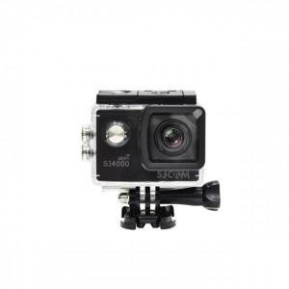

【상세/제작정보】

【인쇄/포장옵션】 | 레이저, 풀칼라 / 포장지포장

【공급단가】 | 수량 | 5~ | 10~ | 30~ | 50~ | 100~
*VAT별도 | SJ5000 | 135,670원 | 130,820원 | 125,980원 | 121,130원 | 116,290원
 | SJ5000 WIFI | 160,360원 | 154,630원 | 148,900원 | 143,180원 | 137,450원

【상품 URL】 | https://dev.easy1.co.kr:443/src/goods_detail.php?gdno=17599

